listing
1) ENGLISH ITEM NAME (ex : OOOO machine) | 2)中文名称 | 3) MANUFACTUROR (ex : OOO company) | 4) MODEL NO (ex : abc-123) | 5)Serial number | 6)CN hs code | 7)VN hs code | 8)Material | 9) VOLTAGE (ex : 220V) | 10) CAPACITY (ex :1200KW) | 11) Manufacture date (yyyy-mm-dd) | 12) ORIGIN | 13) NEW or USED | 14) PICTURE (BEFORE PACKING) | 15) PICTURE (NAME PLATE or label) | 16)Quantity | 17)cost(RMB 13%VAT) | 18)cost(USD) | 19)Total cost(USD) | 20)CARTON NO. | 21)CTN QTY | 22)G.W(KGS) | 23)N.W(KGS) | 24)Package Size(CM) | 25)Part size(CM) | 26)应用范围 | 27)是否带电源
Feeder | 送料器 | i-PULSE Co., LTD. | F1-82-1005 | F1-825-012864E |  |  | 五金+塑胶+电子 | 24VDC | 5W | 2021.07.18 | JAPAN | USED | 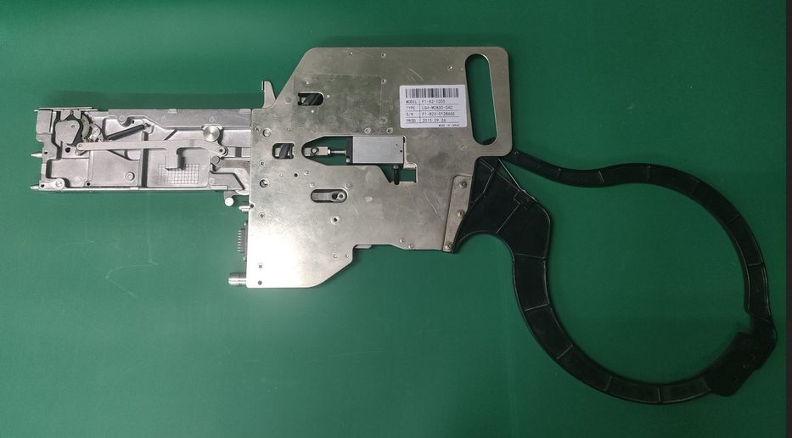 |  | 30 | 1130 |  |  | D8,D9,D10 | 3 | 14kg*3 | 1.4 |  | 66*33*2CM | SMT | NO
Feeder | 送料器 | i-PULSE Co., LTD. | F1-82-1005 | F1-825-012864E |  |  | 五金+塑胶+电子 | 24VDC | 5W | 2021.07.18 | JAPAN | USED |  | 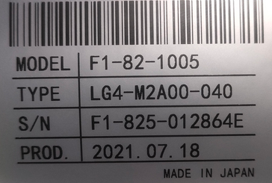 | 2 | 1130 |  |  | D11 | 1 | 15kg*1 | 1.4 |  | 66*33*2CM | SMT | NO
Feeder | 送料器 | i-PULSE Co., LTD. | F1-12 | F1-12 009763H |  |  | 五金+塑胶+电子 | 24VDC | 5W | 2021.07.20 | JAPAN | USED |  | 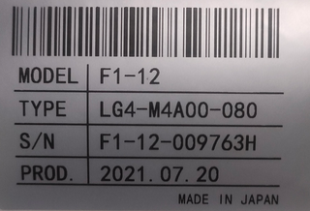 | 3 | 1380 |  |  |  |  |  | 1.8 |  | 66*33*3CM | SMT | NO
Feeder | 送料器 | i-PULSE Co., LTD. | F1-24 | F1-24-003668D |  |  | 五金+塑胶+电子 | 24VDC | 5W | 2021.07.20 | JAPAN | USED | 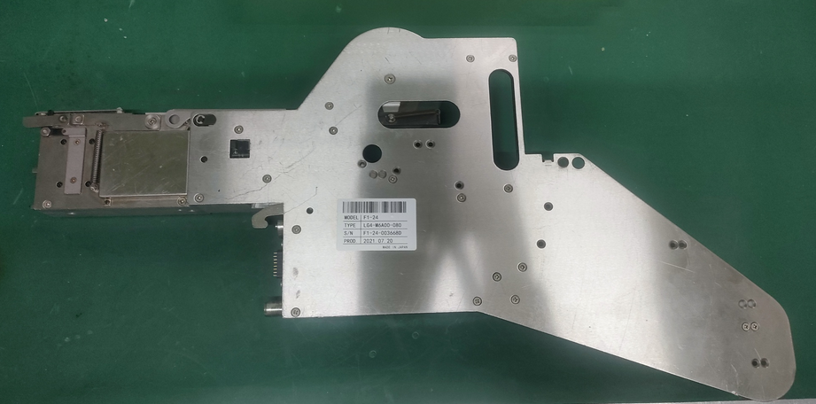 | 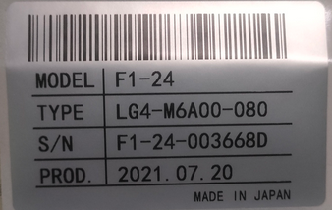 | 2 | 3435 |  |  |  |  |  | 3.05 |  | 66*33*5 | SMT | NO

